Omnicanal
Links de los Reportes para Omnicanal

Seguimiento a Rechazos

Ventas
Links de los Reportes de Ventas

Venta Diaria 2024 vs 2023
Venta Acumulada 2024 vs 2023

Negativos
Venta Acumulada vs Plan BSC

Venta Acumulada vs Plan BSC
Venta Acumulada vs Plan BSC (GRUPO DE ARTS)

Inventario
Links de los Reportes de Inventario

Nulo Movimiento
Inventario por Marca Unidades
Inventario por Marca Pesos

Inventario por Estatus
Devoluciones por Vendedor

Sheet1
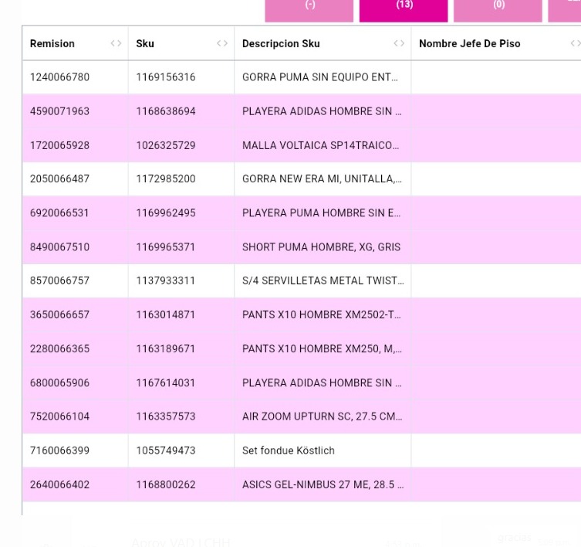
1169156316
1168638694
1026325729
1172985200
1169962495
1169965371
1137933311
1163014871
1163189671
1167614031
1163357573
1055749473
1168800262

